estadisticas
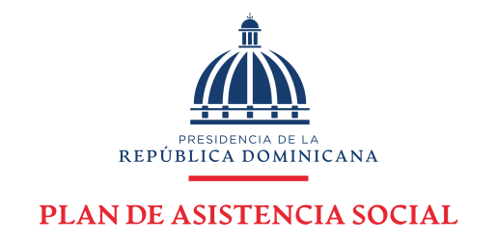

Plan de Asistencia Social de la Presidencia
Estadísticas solicitudes recibidas OAI
OCTUBRE - DICIEMBRE 2021

Medio de solicitud | Recibidas | Cambiadas a otra institución | Pendientes | Resueltas < 5 días | Resueltas > 5 días | Rechazadas < 5 días | Rechazadas > 5 días
Física | 0 | 0 | 0 | 0 | 0 | 0 | 0
PORTAL SAIP | 9 | 0 | 1 | 4 | 3 | 0 | 1
311 | 1 | 0 | 0 | 1 | 0 | 0 | 0
Otras | 0 | 0 | 0 | 0 | 0 | 0 | 0
Total | 10 | 0 | 1 | 8 |  | 1

Solicitudes oct - dic 2021
Plan de Asistencia Social de la Presidencia

Solicitudes Recibidas por la OAI Trimestre Octubre - Diciembre 2021

 | Física | PORTAL SAIP | 311 | Otras
Recibidas | 0 | 9 | 1 | 0
Cambiadas a otra institución | 0 | 0 | 0 | 0
Pendientes | 0 | 1 | 0 | 0
Resueltas < 5 días | 0 | 4 | 1 | 0
Resueltas > 5 días | 0 | 3 | 0 | 0
Rechazadas < 5 días | 0 | 0 | 0 | 0
Rechazadas > 5 días | 0 | 1 | 0 | 0

 | Jose Javier Perez Secretario de Acceso a la Información.

